메인 페이지
[문제은행 사이트].[메인 페이지]
Test Scenario Specification Form

페이지 ID | 화면 ID | 파일명 | 작성자 | 작성일 |  | 리뷰 | 리뷰일 |  | 수행자 | 수행일
 | F-MA | index.html | 정철욱 | 2019-09-27
파일 경로
3rd_Project/index.html

테스트 대상 상세 :
각 페이지에 대한 이동 경로가 정확한지 테스트 수행 지정 날짜에 대한 D-Day 카운트가 원활히 이루어지는지 테스트 수행 이미지 슬라이드가 동작하는지 테스트 수행
테스트 시나리오 목적 :
메인 화면 슬라이드 테스트 링크 이동 테스트
가정 및 필요사항 :
사이트 실행 후 로그인이 되어있지 않는 상태 시험일을 다음과 같이 설정 - 시험일 : 2019-12-23(월) 회원가입이 완료되어 로그인 가능한 계정 존재 - 회원가입 된 아이디 : aaa1234 (패스워드 : aaaa1111)

기능코드 | STEP (ID) | 테스트 항목 |  |  | 기대결과 |  |  | 실제결과(Pass/Fail) |  |  | 비고
F-MA-01 |  | 이미지가 5초 간격으로 자동 슬라이드 1. 이미지 슬라이드 영역에서 마우스가 벗어남 |  |  | 1. 이미지가 5초 간격으로 오른쪽 방향으로 슬라이드 반복
 |  | 이미지 슬라이드 정지 1. 이미지 슬라이드 영역에 마우스를 올림 |  |  | 1. 이미지 슬라이드 정지
 |  | 이미지를 왼쪽 방향으로 슬라이드 1. 이미지 슬라이드 영역에 마우스를 올림 2. 좌측의 왼쪽 화살표 클릭 |  |  | 1. 클릭 시 왼쪽 방향으로 이미지가 1장 슬라이드 2. 이미지가 슬라이드 중 클릭 시에는 동작 안함 3. 마우스가 이미지 슬라이드 영역을 벗어나기 전까지는 상태 유지
 |  | 이미지를 오른쪽 방향으로 슬라이드 1. 이미지 슬라이드 영역에 마우스를 올림 2. 우측의 오른쪽 화살표 클릭 |  |  | 1. 클릭 시 오른쪽 방향으로 이미지가 1장 슬라이드 2. 이미지가 슬라이드 중 클릭 시에는 동작 안함 3. 마우스가 이미지 슬라이드 영역을 벗어나기 전까지는 상태 유지
F-MA-02 |  | 로그인 페이지로 이동 1. [로그인] 버튼 클릭 |  |  | 1. 클릭 시 로그인 페이지로 이동 URL : 3rd_Project/Member/Seok/login_main.html
 |  |  |  |  | 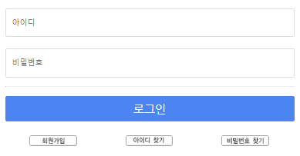
F-MA-03 |  | 회원가입 페이지로 이동 1. [회원가입] 버튼 클릭 |  |  | 1. 클릭 시 회원가입 페이지로 이동 URL : 3rd_Project/Member/Yoo/Membership Join.html
 |  |  |  |  | 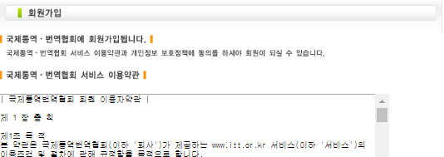
F-MA-04 |  | 현재일에서 시험일까지의 날짜 카운팅 |  |  | 1. 시험 일시일까지 남은 일수만큼 D-Day 감소 2. D-Day 당일이 될 시 글씨체 Bold와 색 Red로 강조 3. D-Day가 0이하일 경우 0으로 계속 유지
 |  | 1. 11-04 일 경우 2. 12-23 일 경우
F-MA-05 |  | 연간일정 클릭 시 준비중 표시 1. [연간일정] 이미지 버튼 클릭 |  |  | 1. 클릭 시 alert 창 표시 alert : '현재 준비중입니다.'

F-MA-06 |  | 로그인 시 문제은행 페이지 이동 1. aaa1234 계정으로 로그인 2 [문제유형] 이미지 버튼 클릭 |  |  | 1. 클릭 시 문제 선택 페이지로 이등 URL : 3rd_Project/Member/An/testSelect.html

 |  | 미 로그인 시 문제은행 페이지 이동 1. [문제유형] 이미지 버튼 클릭 |  |  | 1. 미 로그인 상태에선 이용불가 문구 표시 alert : 로그인 후 이용가능합니다.

F-MA-07 |  | 로그인 시 교재구매 페이지 이동 1. aaa1234 계정으로 로그인 2. [교재구매] 이미지 버튼 클릭 |  |  | 1. 클릭 시 교재 구매 페이지로 이등 URL : 3rd_Project/Member/Lee/buybook.html
 |  |  |  |  | 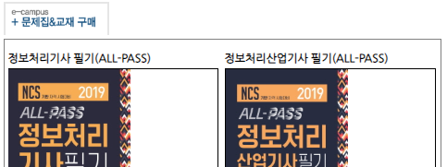
 |  | 미 로그인 시 문제은행 페이지 이동 1. [교재구매] 이미지 버튼 클릭 |  |  | 1. 미 로그인 상태에선 이용불가 문구 표시 alert : 로그인 후 이용가능합니다.

F-MA-08 |  | 질문게시판 페이지 이동 1. [Q&A] 이미지 버튼 클릭 |  |  | 1. 클릭 시 질문 게시판 페이지로 이등 URL : 3rd_Project/Member/Nam/Question_List.html

F-MA-09 |  | 공지사항의 게시글 페이지로 이동 1. 공지사항 타이틀 우측의 [더보기] 클릭 |  |  | 1. 공지사항 게시판으로 이동 URL : 3rd_Project/Member/Nam/Notice_List.html
 |  | 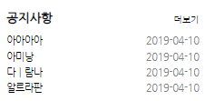
 |  | 자유게시판의 게시글 페이지로 이동 1. 자유게시판 타이틀 우측의 [더보기] text 클릭 |  |  | 1. 자유게시판으로 이동 URL : 3rd_Project/Member/Nam/Community_List.html
 |  | 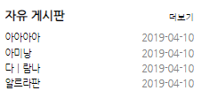
 |  | 질문게시판의 게시글 페이지로 이동 1. 질문게시판 타이틀 우측의 [더보기] text 클릭 |  |  | 1. 질문게시판으로 이동 URL : 3rd_Project/Member/Nam/Question_List.html
 |  | 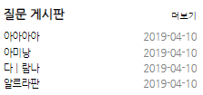
F-MA-10 |  | 로그인 후 게시글 제목에 해당한 상세 페이지 이동 1. 'aaa1234' 계정을 로그인 2. 게시글 제목 클릭 |  |  | 1. 클릭 시 타이틀에 맞는 게시글 상세내용으로 이동 URL : 3rd_Project/Member/An/postRead.html
 |  |  |  |  | 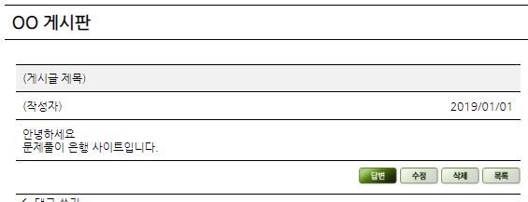
 |  | 미 로그인 시 게시글 읽기 불가 2. 게시글 제목 클릭 |  |  | 1. 미 로그인 상태에선 이용불가 문구 표시 alert : 로그인 후 이용가능합니다.

F-MA-11 |  | 로그인 상태 문구 표시 1. 로그인 페이지로 이동 2. 'aaa1234' 계정을 로그인 |  |  | 1. [로그인], [회원가입] 버튼 사라짐 2. [로그인], [회원가입] 영역에 다음과 같은 문구 표시 문구 : 'aaa1234님 환영합니다!'
 |  | 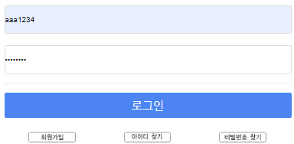
 |  | 로그인 상태에서 내정보 이동 1. 'aaa1234' 계정을 로그인 2. [내정보] 버튼 클릭 |  |  | 1. [회원정보] 페이지로 이동 URL : 3rd_Project/Member/Jeong/mypage.html

 |  | 로그인 상태에서 로그아웃 1. 'aaa1234' 계정을 로그인 2. [로그아웃] 버튼 클릭 |  |  | 1. 로그아웃이 되었다는 문구 표시 2. 해당 영역이 [로그인],[회원가입] 버튼으로 다시 변경

 |  | 로그인 상태에서 장바구니 이동 1. 'aaa1234' 계정을 로그인 2. [장바구니] 버튼 클릭 |  |  | 1. [장바구니] 페이지로 이동 URL : 3rd_Project/Member/Lee/cart.html

헤더
[문제은행 사이트].[메인 페이지].[Header]
Test Scenario Specification Form

페이지 ID | 화면 ID | 파일명 | 작성자 | 작성일 |  | 리뷰 | 리뷰일 |  | 수행자 | 수행일
 | F-MA | header.jsp | 정철욱 | 2019-09-27
파일 경로

테스트 대상 상세 :
헤더의 글로벌 네비게이션의 동작 테스트 로그인 시와 비로그인 시의 상태 비교 테스트
테스트 시나리오 목적 :
타이틀에 마우스를 올릴 시 하위 목록이 나오는지 테스트 로그인시와 비로그인시의 메뉴 변화 테스트 로고 및 각 링크 클릭이 페이지 이동 테스트
가정 및 필요사항 :
사용 용어 - hover : 마우스를 올림 - hide : 화면이 사라짐 회원가입이 완료되어 로그인 가능한 계정 존재 - 회원가입 된 아이디 : aaa1234 (패스워드 : aaaa1111)

기능코드 | STEP (ID) | 테스트 항목 |  |  | 기대결과 |  |  | 실제결과 |  |  | 비고
F-CO-HD-01 | F-CO-HDT-01 | 메인페이지로 이동 1. [로고] 클릭 시 |  |  | 1. 메인 페이지로 이동 URL : 3rd_Project/index.html

F-CO-HD-02 |  | 시험안내 페이지 준비중 표시 1. [시험안내] 버튼 클릭 |  |  | 1. 준비중이라는 문구 표시 후 이동 불가 alert : 준비중입니다.

 |  | 시험안내 hover 시 다른 하위 페이지 fade 1. [시험안내] 버튼에 마우스 hover |  |  | 1. 다른 하위 페이지 hide

 |  | 교재구매 카테고리 하위 페이지 표시 및 fade 1. [교재구매] 버튼에 마우스 hover |  |  | 1. 하위 목록인 [구매목록], [장바구니] 표시 2. 다른 하위 페이지 fade 3. 헤더 영역을 벗어날 경우 하위 페이지 fade

 |  | 로그인 후 교재구매 클릭시 페이지 이동 1. aaa1234 계정으로 로그인 2. [교재구매] 버튼 클릭 |  |  | 1. 하위 페이지 최상위인 [구매목록] 페이지로 이동 URL : 3rd_Project/Member/Lee/buybook.html

 |  | 미 로그인시 교재구매 클릭 시 이용 불가 1. 미 로그인 시 [교재구매] 버튼 클릭 |  |  | 1. 미 로그인 상태에선 이용불가 문구 표시 alert : 로그인 후 이용가능합니다.

 |  | 로그인 후 문제은행 클릭시 페이지 이동 1. aaa1234 계정으로 로그인 2. [문제은행] 버튼 클릭 |  |  | 1. [문제선택] 페이지로 이동 URL : 3rd_Project/Member/An/testSelect.html

 |  | 미 로그인시 교재구매 클릭 시 이용 불가 1. 미 로그인 시 [교재구매] 버튼 클릭 |  |  | 1. 미 로그인 상태에선 이용불가 문구 표시 alert : 로그인 후 이용가능합니다.

 |  | 문제은행 hover 시 다른 하위 페이지 fade 1. [문제은행] 버튼에 마우스 hover |  |  | 1. 다른 하위 페이지 fade

 |  | 커뮤니티 클릭시 페이지 이동 1. [커뮤니티] 버튼 클릭 |  |  | 1. 하위 페이지 최상위인 [공지사항] 페이지로 이동 URL : 3rd_Project/Member/Nam/Notice_List.html

 |  | 커뮤니티 카테고리 하위 페이지 표시 및 fade 1. [커뮤니티] 버튼에 마우스 hover |  |  | 1. 하위 목록인 [공지사항], [자유게시판], [질문게시판] 표시 2. 다른 하위 페이지 fade 3. 헤더 영역을 벗어날 경우 하위 페이지 fade
 |  |  |  |  | 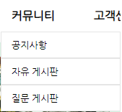
 |  | 고객센터 클릭시 페이지 이동 1. [고객센터] 버튼 클릭 |  |  | 1. 하위 페이지 최상위인 [개인정보보호정책] 페이지로 이동 URL : 3rd_Project/Member/Jeong/PrivacyPolicyStatement.html

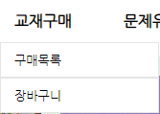
 |  | 고객센터 카테고리 하위 페이지 표시 및 fade 1. [고객센터] 버튼에 마우스 hover |  |  | 1. 하위 목록인 [개인정보보호정책], [이용약관], [사이트맵] 표시 2. 다른 하위 페이지 fade 3. 헤더 영역을 벗어날 경우 하위 페이지 fade
 |  |  |  |  | 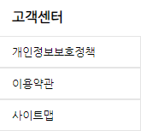
F-CO-HD-03 |  | 교재구매 카테고리 하위 페이지인 구매목록 이동 1. [교재구매] 버튼에 마우스 hover 2. [구매목록] 버튼 클릭 |  |  | 1. [교재구매] 페이지로 이동 URL : 3rd_Project/Member/Lee/buybook.html

 |  | 교재구매 카테고리 하위 페이지인 장바구니 이동 1. [교재구매] 버튼에 마우스 hover 2. [장바구니] 버튼 클릭 |  |  | 1. [장바구니] 페이지로 이동 URL : 3rd_Project/Member/Lee/cart.html

 |  | 커뮤니티 카테고리 하위 페이지인 공지사항 이동 1. [커뮤니티] 버튼에 마우스 hover 2. [공지사항] 버튼 클릭 |  |  | 1. [공지사항] 페이지로 이동 URL : 3rd_Project/Member/Nam/Notice_List.html

 |  | 커뮤니티 카테고리 하위 페이지인 자유 게시판 이동 1. [커뮤니티] 버튼에 마우스 hover 2. [자유 게시판] 버튼 클릭 |  |  | 1. [자유게시판] 페이지로 이동 URL : 3rd_Project/Member/Nam/Community_List.html

 |  | 커뮤니티 카테고리 하위 페이지인 질문 게시판 이동 1. [커뮤니티] 버튼에 마우스 hover 2. [질문 게시판] 버튼 클릭 |  |  | 1. [질문 게시판] 페이지로 이동 URL : 3rd_Project/Member/Nam/Question_List.html

 |  | 고객센터 카테고리 하위 페이지인 개인정보보호정책 이동 1. [고객센터] 버튼에 마우스 hover 2. [개인정보보호정책] 버튼 클릭 |  |  | 1. [개인정보보호정책] 페이지로 이동 URL : 3rd_Project/Member/Jeong/PrivacyPolicyStatement.html

 |  | 고객센터 카테고리 하위 페이지인 이용약관 이동 1. [고객센터] 버튼에 마우스 hover 2. [이용약관] 버튼 클릭 |  |  | 1. [이용약관] 페이지로 이동 URL : 3rd_Project/Member/Jeong/accessTerms.html

 |  | 고객센터 카테고리 하위 페이지인 사이트맵 이동 1. [고객센터] 버튼에 마우스 hover 2. [사이트맵] 버튼 클릭 |  |  | 1. [사이트맵] 페이지로 이동 URL : 3rd_Project/Member/Jeong/sitemap.html

F-CO-HD-04 |  | 회원가입 페이지 이동 1. [회원가입] 버튼 클릭 |  |  | 1. [회원가입] 페이지로 이동 URL : 3rd_Project/Member/Yoo/Membership Join.html

 |  | 로그인 페이지 이동 1. [로그인] 버튼 클릭 |  |  | 1. [로그인] 페이지로 이동 URL : 3rd_Project/Member/Seok/login_main.html

 |  | 사이트맵 페이지 이동 1. [사이트맵] 버튼 클릭 |  |  | 1. [사이트맵] 페이지로 이동 URL : 3rd_Project/Member/Jeong/sitemap.html

 |  | 로그인 완료 시 버튼 변경 1. [로그인] 버튼 클릭으로 로그인 페이지로 이동 2. aaa1234 계정으로 로그인 |  |  | 1. 버튼이 [회원정보], [로그아웃], [사이트맵] 으로 변경

 |  | 회원정보 페이지 이동 1. 로그인 페이지로 이동 2. aaa1234 계정으로 로그인 3. [회원정보] 버튼 클릭 |  |  | 1. [회원정보] 페이지로 이동 URL : 3rd_Project/Member/Jeong/mypage.html

 |  | 로그아웃 시 버튼 변경 1. 로그인 페이지로 이동 2. aaa1234 계정으로 로그인 3. [로그아웃] 버튼 클릭 |  |  | 1. 로그아웃이 되었다는 문구 표시 2. 버튼이 [회원가입], [로그인], [사이트맵] 으로 변경

